상품제안서
잭니클라우스 2단 솔리드+타올세트 | 상품코드: F09195

 |  |  |  |  |  |  | 02-412-0044 | www.easy1.co.kr
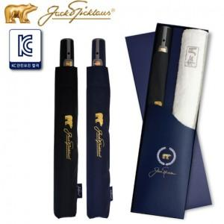

【상세/제작정보】

【인쇄/포장옵션】 | 실크 / 포장지포장

【공급단가】 | 수량 | 100~ | 300~ | 500~ | 1,000~ | 3,000~
*VAT별도 | 단가 | 18,090원 | 17,420원 | 16,750원 | 16,080원 | 15,670원

【상품 URL】 | http://www.easy1.co.kr/src/goods_detail.php?gdno=9195

